4.F.EvMort_RESP_H_26
FUENTE | Fuente: Estadística de defunciones según la causa de muerte, INE.
ELABORACION | Elaboración: Unidad Técnica de Informe de Estado de Salud y Registros.
TIT LARGO | Enfermedades del sistema respiratorio. Evolución anual de la mortalidad en hombres. Tasas estandarizadas (por 100.000). Comunidad de Madrid y España, 1980-2024
TIT CORTO | Evolución anual de la mortalidad por enfermedades respiratorias en hombres

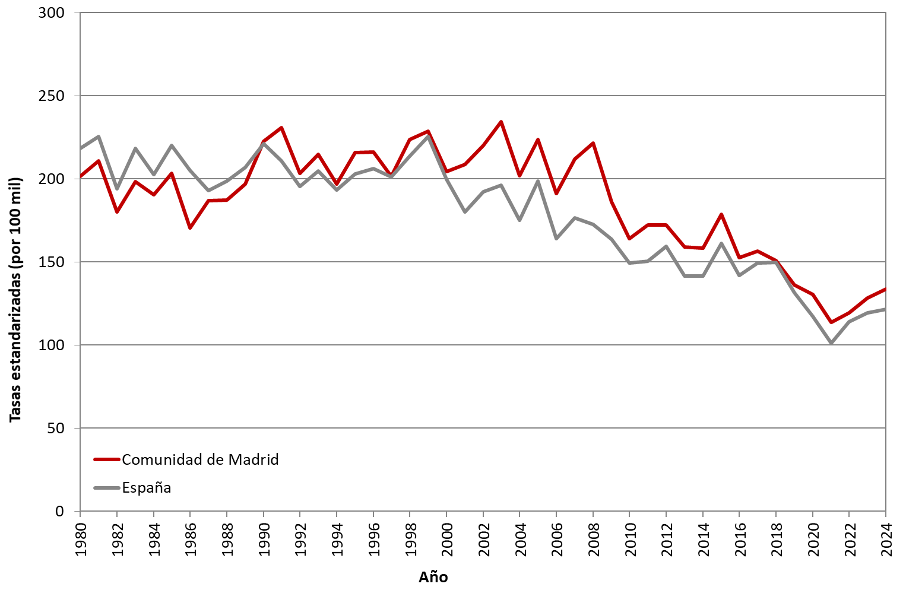

 | DATOS

 | AÑO | HOMBRES | HOMBRES
 |  | Comunidad de Madrid | España
 | 1980 | 201.36 | 218.42
 | 1981 | 210.85 | 225.40
 | 1982 | 180.08 | 194.06
 | 1983 | 198.11 | 218.10
 | 1984 | 190.29 | 202.66
 | 1985 | 203.35 | 220.19
 | 1986 | 170.34 | 205.21
 | 1987 | 186.69 | 192.91
 | 1988 | 187.17 | 198.79
 | 1989 | 196.97 | 207.01
 | 1990 | 222.47 | 220.94
 | 1991 | 230.65 | 210.87
 | 1992 | 203.25 | 195.47
 | 1993 | 214.84 | 204.72
 | 1994 | 196.77 | 193.33
 | 1995 | 215.69 | 202.80
 | 1996 | 216.00 | 206.22
 | 1997 | 201.35 | 201.20
 | 1998 | 223.46 | 213.46
 | 1999 | 228.48 | 225.40
 | 2000 | 204.40 | 199.84
 | 2001 | 208.53 | 179.98
 | 2002 | 219.89 | 192.19
 | 2003 | 234.17 | 196.13
 | 2004 | 201.93 | 174.90
 | 2005 | 223.75 | 198.53
 | 2006 | 191.08 | 164.16
 | 2007 | 211.96 | 176.67
 | 2008 | 221.48 | 172.52
 | 2009 | 186.08 | 163.69
 | 2010 | 164.00 | 149.38
 | 2011 | 172.34 | 150.44
 | 2012 | 172.11 | 159.22
 | 2013 | 158.89 | 141.57
 | 2014 | 158.34 | 141.53
 | 2015 | 178.60 | 161.25
 | 2016 | 152.43 | 141.84
 | 2017 | 156.42 | 149.46
 | 2018 | 150.68 | 149.78
 | 2019 | 135.99 | 131.44
 | 2020 | 130.27 | 117.06
 | 2021 | 112.31 | 100.26
 | 2022 | 119.55 | 114.01
 | 2023 | 128.38 | 119.54
 | 2024 | 133.73 | 121.68

